Titel
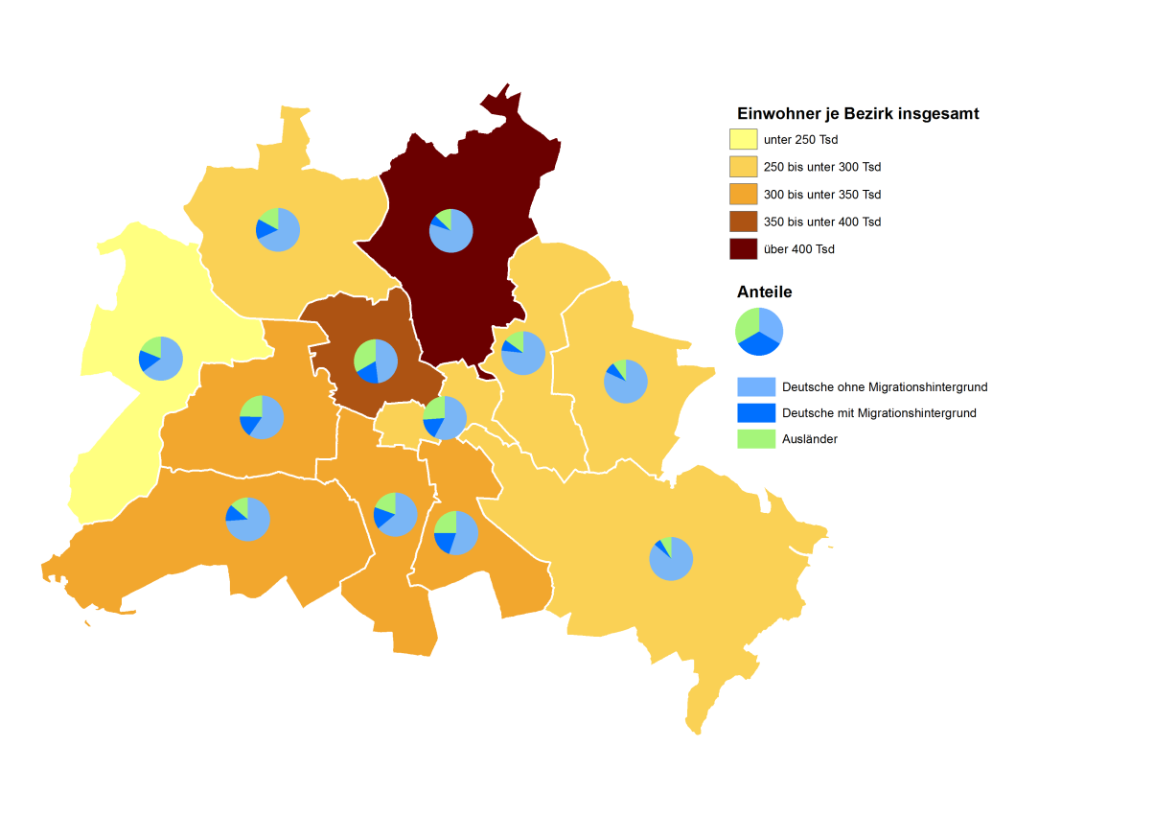
 |  | statistik Berlin Brandenburg
Statistischer
Bericht

 | A I 5 – hj 2 / 17

 | Einwohnerinnen und Einwohner im Land Berlin am 31. Dezember 2017

 | Grunddaten

 | Melderechtlich registriete Einwohnerinnen und Einwohner am Ort der Hauptwohnung am 31.12.2017 nach Beziken und Migrationshintergrund

Inhaltsverzeichnis
Statistischer Bericht
A I 5 – hj 2 / 17
Inhaltsverzeichnis |  |  |  |  |  | statistik Berlin Brandenburg
 |  | Seite |  |  | Seite
 | Metadaten zu dieser Statistik
 | (externer Link)

 | Grafiken |  |  | Tabellen

1 | Ausländische Einwohnerinnen und Einwohner |  | 1 | Deutsche und ausländische Einwohnerinnen
 | in Berlin am 31.12.2017 nach Teilkontinenten |  |  | und Einwohner in Berlin seit 1992 nach
 | in Prozent | 18 |  | Geschlecht | 4
2 | Bezirke und Ortsteile von Berlin…………………... | 19 | 2 | Einwohnerinnen und Einwohner in Berlin
3 | Innere und äußere Stadt von Berlin nach |  |  | seit 1992 nach Altersgruppen | 4
 | Bezirken und LOR-Bezirksregionen | 19 | 3 | Deutsche und ausländische Einwohnerinnen
 |  |  |  | und Einwohner in Berlin seit 2005 nach
 |  |  |  | Bezirken | 5
 |  |  | 4 | Durchschnittsalter der Einwohnerinnen und
 |  |  |  | Einwohner in Berlin seit 2005 nach Bezirken
 |  |  |  | in Jahren | 5
 |  |  | 5 | Deutsche und ausländische Einwohnerinnen
 |  |  |  | und Einwohner in Berlin am 31.12.2017 nach
 |  |  |  | Bezirken, Altersgruppen und Familienstand | 6
 |  |  | 6 | Deutsche und ausländische Einwohnerinnen
 |  |  |  | und Einwohner in Berlin am 31.12.2017 nach
 |  |  |  | Bezirken, Altersgruppen und Geschlecht | 7
 |  |  | 7 | Einwohnerinnen und Einwohner mit bzw. ohne
 |  |  |  | Migrationshintergrund in Berlin am 31.12.2017
 |  |  |  | nach Bezirken und Geschlecht | 10
 |  |  | 8 | Einwohnerinnen und Einwohner mit bzw. ohne
 |  |  |  | Migrationshintergrund in Berlin am 31.12.2017
 |  |  |  | nach Bezirken und Wohnlagen | 11
 |  |  | 9 | Einwohnerinnen und Einwohner mit Migra-
 |  |  |  | tionshintergrund in Berlin am 31.12.2017
 |  |  |  | nach Bezirken, ausgewählten Herkunfts-
 |  |  |  | gebieten und Geschlecht | 12
 |  |  | 10 | Ausländische Einwohnerinnen und Einwohner
 |  |  |  | in Berlin am 31.12.2017 nach Land der Staats-
 |  |  |  | angehörigkeit, Geschlecht und Altersgruppen | 18
 |  |  | 11 | Einwohnerinnen und Einwohner in Berlin
 |  |  |  | am 31.12.2017 nach Ortsteilen und Alters-
 |  |  |  | gruppen | 24
 |  |  | 12 | Einwohnerinnen und Einwohner mit Migra-
 |  |  |  | tionshintergrund in Berlin am 31.12.2017
 |  |  |  | nach Ortsteilen und Altersgruppen | 27
 |  |  | 13 | Ausländische Einwohnerinnen und Einwohner
 |  |  |  | in Berlin am 31.12.2017 nach Ortsteilen und
 |  |  |  | Altersgruppen | 30
 |  |  | 14 | Einwohnerinnen und Einwohner in Berlin
 |  |  |  | am 31.12.2017 nach Postleitzahlen, Bezirken
 |  |  |  | und Altersgruppen | 33
 |  |  | 15 | Deutsche und ausländische Einwohnerinnen
 |  |  |  | und Einwohner in Berlin am 31.12.2017 nach
 |  |  |  | Bezirken und Religionsgemeinschafts-
 |  |  |  | zugehörigkeit | 37

T10 G1
10 Ausländische Einwohnerinnen und Einwohner in Berlin am 31. Dezember 2017 nach Land der Staatsangehörigkeit, Geschlecht und Altersgruppen

Land der Staatsangehörigkeit |  | Insgesamt |  |  |  |  | Darunter weiblich
 |  | ins- gesamt | davon im Alter von ... bis unter … Jahren |  |  |  | zu- sammen | davon im Alter von ... bis unter … Jahren
 |  |  | unter 15 | 15 - 45 | 45 - 65 | 65 und mehr |  | unter 15 | 15 - 45 | 45 - 65 | 65 und mehr

 |  | Europa
Europäische Union (EU)
 | Belgien | 2002 | 97 | 1449 | 345 | 111 | 881 | 49 | 668 | 119 | 45
 | Bulgarien | 28593 | 5094 | 17196 | 5646 | 657 | 13969 | 2408 | 8480 | 2677 | 404
 | Dänemark | 3279 | 156 | 2130 | 695 | 298 | 1706 | 78 | 1142 | 313 | 173
 | Estland | 895 | 81 | 672 | 127 | 15 | 544 | 46 | 402 | 81 | 15
 | Finnland | 2280 | 153 | 1499 | 369 | 259 | 1458 | 100 | 922 | 202 | 234
 | Frankreich | 19240 | 976 | 13765 | 3421 | 1078 | 9654 | 476 | 7153 | 1474 | 551
 | Griechenland | 14195 | 1109 | 7761 | 3546 | 1779 | 6477 | 504 | 3667 | 1473 | 833
 | Irland | 3015 | 128 | 2157 | 620 | 110 | 1114 | 54 | 791 | 229 | 40
 | Italien | 29405 | 1545 | 20079 | 5956 | 1825 | 12206 | 711 | 8879 | 2112 | 504
 | Kroatien | 13282 | 616 | 6184 | 3411 | 3071 | 6353 | 286 | 2729 | 1562 | 1776
 | Lettland | 3788 | 432 | 2444 | 768 | 144 | 1983 | 228 | 1233 | 433 | 89
 | Litauen | 3284 | 286 | 2074 | 786 | 138 | 1925 | 146 | 1141 | 522 | 116
 | Luxemburg | 762 | 9 | 628 | 91 | 34 | 405 | 3 | 338 | 49 | 15
 | Malta | 99 | 11 | 69 | 19 | – | 39 | – | 36 | 3 | –
 | Niederlande | 6705 | 318 | 4227 | 1556 | 604 | 2788 | 146 | 1812 | 532 | 298
 | Österreich | 11600 | 437 | 6579 | 3012 | 1572 | 5777 | 208 | 3499 | 1343 | 727
 | Polen | 56856 | 4966 | 32082 | 16413 | 3395 | 29612 | 2449 | 16771 | 8391 | 2001
 | Portugal | 5260 | 332 | 3434 | 1264 | 230 | 2161 | 149 | 1458 | 441 | 113
 | Rumänien | 21235 | 4234 | 14024 | 2689 | 288 | 9228 | 2092 | 5980 | 1009 | 147
 | Schweden | 4163 | 258 | 2912 | 706 | 287 | 2155 | 119 | 1579 | 296 | 161
 | Slowakei | 1478 | 67 | 1147 | 229 | 35 | 826 | 27 | 637 | 134 | 28
 | Slowenien | 1556 | 67 | 895 | 281 | 313 | 751 | 33 | 436 | 127 | 155
 | Spanien | 14525 | 779 | 11184 | 2083 | 479 | 7057 | 386 | 5494 | 961 | 216
 | Tschechische Republik | 2477 | 191 | 1722 | 431 | 133 | 1375 | 89 | 962 | 241 | 83
 | Ungarn | 5944 | 486 | 4009 | 1181 | 268 | 2970 | 246 | 2139 | 452 | 133
 | Vereinigtes Königreich | 15602 | 582 | 10377 | 3532 | 1111 | 5995 | 263 | 4253 | 1076 | 403
 | Zypern | 369 | 9 | 292 | 62 | 6 | 149 | 3 | 115 | 28 | 3
 | Ehemalige Tschechoslowakei¹ | 154 | – | 15 | 64 | 75 | 95 | – | 15 | 39 | 41
 | Zusammen | 272043 | 23419 | 171006 | 59303 | 18315 | 129653 | 11299 | 82731 | 26319 | 9304
Nicht-EU-Länder
 | Albanien | 1766 | 234 | 1343 | 168 | 21 | 771 | 133 | 571 | 64 | 3
 | Bosnien und Herzegowina | 11583 | 1525 | 5515 | 3160 | 1383 | 5846 | 760 | 2754 | 1610 | 722
 | Island | 650 | 55 | 463 | 96 | 36 | 310 | 31 | 227 | 40 | 12
 | Kosovo | 4465 | 606 | 2740 | 928 | 191 | 2010 | 283 | 1295 | 360 | 72
 | Liechtenstein | 40 | – | 28 | 9 | 3 | 25 | – | 22 | 3 | –
 | Mazedonien | 5973 | 507 | 3288 | 1609 | 569 | 2581 | 260 | 1505 | 566 | 250
 | Moldau, Republik | 2391 | 556 | 1470 | 305 | 60 | 1225 | 290 | 754 | 136 | 45
 | Montenegro² | 451 | 30 | 271 | 100 | 50 | 189 | 23 | 116 | 24 | 26
 | Norwegen | 1866 | 53 | 1323 | 347 | 143 | 953 | 25 | 675 | 173 | 80
 | Russische Föderation | 23568 | 2695 | 13268 | 5675 | 1930 | 14314 | 1316 | 8544 | 3266 | 1188
 | Schweiz | 5884 | 208 | 3854 | 1314 | 508 | 3006 | 113 | 2034 | 607 | 252
 | Serbien³ | 19378 | 2356 | 9491 | 4775 | 2756 | 9815 | 1173 | 4907 | 2222 | 1513
 | Türkei | 98121 | 2266 | 45741 | 32266 | 17848 | 46605 | 1089 | 21349 | 14561 | 9606
 | Ukraine | 11898 | 860 | 6668 | 2971 | 1399 | 7439 | 422 | 4284 | 1870 | 863
 | Weißrussland | 2011 | 147 | 1324 | 455 | 85 | 1397 | 71 | 937 | 329 | 60
 | Britische Überseegebiete in Europa | 18 | 3 | 15 | – | – | 9 | – | 9 | – | –
 | Sonstiges Europa4 | 12 | – | 9 | 3 | – | 6 | – | 6 | – | –
 | Ehemalige Sowjetunion¹ | 1260 | 9 | 173 | 574 | 504 | 714 | 3 | 95 | 306 | 310
 | Ehemaliges Jugoslawien¹ | 22 | – | 13 | 6 | 3 | 9 | – | 6 | 3 | –
 | Zusammen | 191357 | 12110 | 96997 | 54761 | 27489 | 97224 | 5992 | 50090 | 26140 | 15002
 | Europa zusammen | 463400 | 35529 | 268003 | 114064 | 45804 | 226877 | 17291 | 132821 | 52459 | 24306

 |  | Afrika
Nordafrika
 | Ägypten | 4277 | 562 | 2945 | 579 | 191 | 1444 | 285 | 960 | 153 | 46
 | Algerien | 1010 | 66 | 622 | 288 | 34 | 337 | 37 | 227 | 64 | 9
 | Libyen | 3149 | 430 | 1848 | 674 | 197 | 951 | 206 | 416 | 244 | 85
 | Marokko | 1647 | 70 | 1175 | 336 | 66 | 776 | 30 | 540 | 177 | 29
 | Tunesien | 2469 | 61 | 1954 | 370 | 84 | 761 | 19 | 587 | 117 | 38
 | Zusammen | 12552 | 1189 | 8544 | 2247 | 572 | 4269 | 577 | 2730 | 755 | 207
Westafrika
 | Benin | 313 | 34 | 211 | 60 | 8 | 95 | 10 | 65 | 20 | –
 | Burkina Faso | 130 | 13 | 96 | 21 | – | 38 | 3 | 29 | 6 | –
 | Cabo Verde | 29 | 4 | 12 | 13 | – | 10 | 4 | 3 | 3 | –
 | Côte d'Ivoire | 211 | 19 | 117 | 69 | 6 | 81 | 7 | 53 | 18 | 3
 | Gambia | 565 | 35 | 447 | 77 | 6 | 87 | 16 | 59 | 12 | –
 | Ghana | 2455 | 308 | 1151 | 927 | 69 | 1095 | 156 | 530 | 385 | 24
 | Guinea | 876 | 104 | 655 | 94 | 23 | 301 | 31 | 223 | 37 | 10
 | Guinea-Bissau | 108 | 16 | 77 | 15 | – | 37 | 7 | 24 | 6 | –
 | Liberia | 68 | 3 | 32 | 24 | 9 | 12 | – | 6 | 6 | –
 | Mali | 158 | 13 | 119 | 15 | 11 | 34 | 10 | 24 | – | –
 | Mauretanien | 34 | 3 | 19 | 12 | – | 6 | – | 6 | – | –
 | Niger | 55 | – | 38 | 17 | – | 6 | – | 3 | 3 | –
 | Nigeria | 2849 | 553 | 1789 | 489 | 18 | 1112 | 275 | 748 | 86 | 3
 | Senegal | 389 | 33 | 247 | 97 | 12 | 106 | 18 | 66 | 22 | –
 | Sierra Leone | 291 | 28 | 183 | 64 | 16 | 108 | 18 | 64 | 19 | 7
 | Togo | 275 | 45 | 140 | 81 | 9 | 101 | 21 | 55 | 22 | 3
 | Zusammen | 8806 | 1211 | 5333 | 2075 | 187 | 3229 | 576 | 1958 | 645 | 50
Zentralafrika
 | Äquatorialguinea | 47 | 3 | 33 | 11 | – | 31 | – | 20 | 11 | –
 | Gabun | 34 | 3 | 21 | 7 | 3 | 19 | 3 | 12 | 4 | –
 | Kamerun | 2346 | 314 | 1736 | 262 | 34 | 1046 | 173 | 789 | 72 | 12
 | Kongo, Demokratische Republik | 268 | 31 | 138 | 87 | 12 | 128 | 22 | 61 | 39 | 6
 | Kongo, Republik | 176 | 25 | 89 | 58 | 4 | 81 | 6 | 48 | 23 | 4
 | Sudan | 220 | 30 | 150 | 31 | 9 | 82 | 11 | 61 | 10 | –
 | Südsudan | 9 | – | 3 | 6 | – | 3 | – | 3 | – | –
 | Tschad | 82 | 19 | 53 | 6 | 4 | 23 | 4 | 16 | 3 | –
 | Ehemaliger Sudan¹ | 188 | 4 | 71 | 81 | 32 | 60 | 4 | 25 | 23 | 8
 | Zusammen | 3370 | 429 | 2294 | 549 | 98 | 1473 | 223 | 1035 | 185 | 30
Ostafrika
 | Äthiopien | 453 | 43 | 241 | 151 | 18 | 225 | 31 | 109 | 73 | 12
 | Burundi | 20 | 3 | 14 | 3 | – | 10 | – | 10 | – | –
 | Dschibuti | 29 | 3 | 20 | 6 | – | 10 | – | 10 | – | –
 | Eritrea | 1275 | 173 | 1053 | 34 | 15 | 372 | 74 | 283 | 12 | 3
 | Kenia | 1190 | 184 | 795 | 202 | 9 | 759 | 89 | 541 | 126 | 3
 | Madagaskar | 99 | 9 | 63 | 21 | 6 | 51 | 3 | 39 | 3 | 6
 | Mauritius | 90 | 3 | 58 | 25 | 4 | 45 | – | 24 | 21 | –
 | Ruanda | 34 | 3 | 25 | 6 | – | 12 | – | 9 | 3 | –
 | Seychellen | 15 | – | 3 | 9 | 3 | 12 | – | – | 9 | 3
 | Somalia | 627 | 151 | 429 | 47 | – | 243 | 75 | 147 | 21 | –
 | Tansania | 160 | 15 | 81 | 35 | 29 | 61 | 6 | 39 | 10 | 6
 | Uganda | 175 | 12 | 112 | 44 | 7 | 90 | 6 | 65 | 19 | –
...
 |  | ins- gesamt | davon im Alter von ... bis unter … Jahren |  |  |  | zu- sammen | davon im Alter von ... bis unter … Jahren
 |  |  | unter 15 | 15 - 45 | 45 - 65 | 65 und mehr |  | unter 15 | 15 - 45 | 45 - 65 | 65 und mehr
Europa - Andorra, Monaco, San Marino, Vatikanstadt; Afrika - Botsuana, Komoren, Sâo Tomé und Príncípe, Swasiland,
Zentralafrikanische Republik; Amerika - Antigua und Barbuda, Bahamas, Belize, Grenada, Guyana, St. Kitts und Nevis, St. Vincent und die Grenadinen,
Suriname; Asien - Bhutan, Brunei Darussalam, Malediven; Austalien/Ozeanien/Antarktis - Fidschi, Palau, Papua-Neuguinea, Samoa, Tonga.
5 Palästinenser werden entweder mit eigenem Gebietsschlüssel oder als Personen mit ungeklärter Staatsangehörigkeit bzw. unter "Sonstiges Asien" geführt.
6 Einschließlich Hongkong, Macau und Taiwan.

1 Ausländische Einwohnerinnen und Einwohner in Berlin am 31. Dezember 2017 nach Kontinenten in Prozent
 | Insgesamt: 711 282 Personen
...
Europäische Union | 38.2
Nicht-EU-Länder | 26.9
Staatenlos, ungeklärt, ohne Angabe | 3.2
Afrika | 4.4
Amerika | 5.9
Asien | 20.7
Australien/Ozeanien/Antarktis | 0.7
...

G2 G3
2 Bezirke und Ortsteile von Berlin
Karte zu den Tabellen: 11, 12 und 13
Bezirke:
01 Mitte
02 Friedrichshain-
Kreuzberg
03 Pankow
04 Charlottenburg-
Wilmersdorf
05 Spandau
06 Steglitz-
Zehlendorf
07 Tempelhof-
Schöneberg
08 Neukölln
09 Treptow-
Köpenick
10 Marzahn-
Hellersdorf
11 Lichtenberg
12 Reinickendorf
...

